상품제안서
스마트폰 무선 충전 마우스패드 PMP-C30 | 상품코드: F24832

 |  |  |  |  |  |  | 02-412-0044 | www.easy1.co.kr
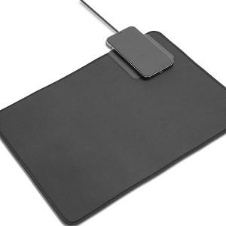 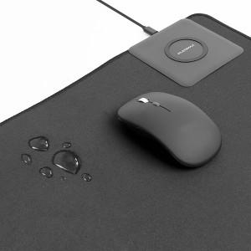 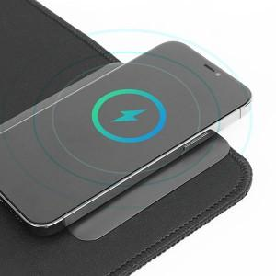

【상세/제작정보】

【인쇄/포장옵션】 | 풀칼라 / 포장불가능

【공급단가】 | 수량 | 50~ | 100~ | 500~ | 1,000~ | 2,000~
*VAT별도 | 단가 | 18,200원 | 17,920원 | 17,500원 | 16,800원 | 16,100원

【상품 URL】 | https://dev.easy1.co.kr:443/src/goods_detail.php?gdno=24832

